Feuil1
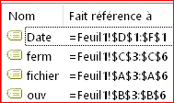
Nom | Date | Date | 2021-10-18 | 2021-11-01 | 2021-10-15
fichier | ouv | ferm | 3 | 1 | 1
Fichier 1 | 2021-10-15 | 2021-10-20 | 1 |  | 1
Fichier 2 | 2021-10-16 | 2021-10-30 | 1
Fichier 3 | 2021-10-16 | 2021-10-16
Fichier 4 | 2021-10-17 | 2021-11-23 | 1 | 1

